EBF
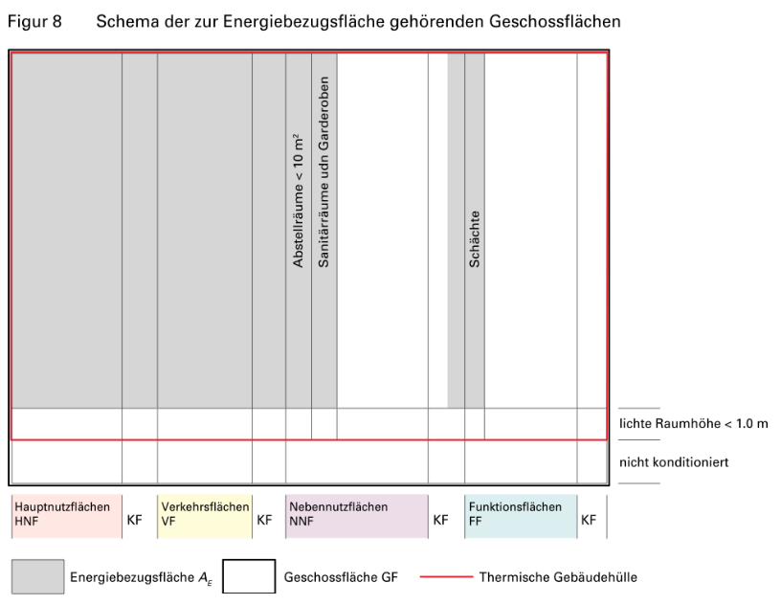
Berechnung der Energiebezugsfläche EBF AE

Geschossbezeichnung | EBF AE [m2] | Die Berechnung der Energiebezugsfläche richtet sich nach SIA 380:2015 Grundlagen für energetische Berechnungen von Gebäuden

 |  | Ermittlung der Energiebezugsfläche (vgl. SIA 380, Ziff. 3.2.1):
 |  | Die Energiebezugsfläche AE ist die Summe aller ober- und unterirdischen Geschossflächen, die innerhalb der thermischen Gebäudehülle liegen und für deren Nutzung ein Konditionieren notwendig ist. Bei einer mehrfachen Nutzung des Raumes ist für die Zuordnung zur Energiebezugsfläche massgebend, ob eine Nutzung vorhanden ist, die ein Konditionieren erfordert. In 3.2.2 und 3.2.3 von SIA 380:2015 wird auf Grund der Flächenklassierung nach SIA 416:2003 genau definiert, welche Flächen zur Energiebezugsfläche gehören. Die Energiebezugsfläche erstreckt sich bis zur Messebene der thermischen Gebäudehülle. Wenn die Energiebezugsfläche unterteilt werden muss, wird die zwischen den beiden Teilen liegende Konstruktionsfläche hälftig geteilt. In Treppenhäusern, in Aufzugsschächten und in Ver- und Entsorgungsschächten wird die Energiebezugsfläche bestimmt, wie wenn die Geschossdecke durchgezogen wäre. Das gilt auch für Lufträume mit einer maximalen Fläche von 5 m2. Andernfalls handelt es sich um einen Luftraum, der nicht zur Energiebezugsfläche zählt.

Total | 0

Flächen die zur Energiebezugsfläche zählen (SIA 380:2015, Ziff. 3.2.2): |  | Bild 2.4; Dokumentation SIA D 0221:
Zur Energiebezugsfläche zählen die den Hauptnutzflächen, den Verkehrsflächen (ausser den Fahrzeugverkehrsflächen inkl. Fahrzeugrampen und Fahrzeugaufzügen) und den Flächen der Sanitärräume und Garderoben (Teile der Nebennutzflächen) zugeordneten Geschossflächen, sofern diese Flächen innerhalb der thermischen Gebäudehülle liegen. Das gilt auch, wenn sie nicht aktiv konditioniert sind. In Abweichung von 3.2.3 gehören Ver- und Entsorgungsschächte und Abstellräume unter 10 m2 Nettofläche zur Energiebezugsfläche, wenn sie von Räumen, die zur Energiebezugsfläche zählen, oder von der thermischen Gebäudehülle umgeben sind.

Flächen die nicht zur Energiebezugsfläche zählen (SIA 380:2015, Ziff. 3.2.3):
Nicht zur Energiebezugsfläche zählen die den Nebennutzflächen (ausser Sanitärräume und Garderoben), den Fahrzeugverkehrsflächen (inkl. Fahrzeugrampen und Fahrzeugaufzügen) und den Funktionsflächen entsprechenden Geschossflächen, auch wenn sie innerhalb der thermischen Gebäudehülle liegen und konditioniert sind. Ausnahmen siehe 3.2.2. Geschossflächen mit einer Raumhöhe unter 1.0 m zählen nicht zur Energiebezugsfläche.

 |  | Figur 8; SIA 380:2015:

Bilanz
Energiebilanz

 | Basis QH,li0 |  |  |  |  |  |  | 0 | [kWh/m2]
 | Steigung ∆QH,li |  |  |  |  |  |  | 0 | [kWh/m2]
 | Jahresmitteltemperatur |  |  | 0 |  |  |  | 0 | [°C]
 | Korrekturfaktor für Jahresmitteltemperatur |  |  |  |  |  |  | 1.564 | [-]

 | thermische Gebäudehüllenfläche Ath: |  |  |  |  |  | 0 |  | [m2]
 | Energiebezugsfläche AE: |  |  |  |  |  | 0 |  | [m2]

 | Grenzwert für: |  |  | Umbau |  |  | QH,li = | 0.0 | [kWh/m2]
 | Zielwert für: |  |  | Umbau |  |  | QH,ta = | 0.0 | [kWh/m2]

 | Heizwärmebedarf QH |  |  |  |  |  |  | 0.0 | [kWh/m2] |  | 0

1. Gesamtwärmeverlust Qtot |  | Jan | Feb | Mär | Apr | Mai | Jun | Jul | Aug | Sept. | Okt | Nov | Dez

a) Transmissionsverluste QT | Aussenluft | 0.00 | 0.00 | 0.00 | 0.00 | 0.00 | 0.00 | 0.00 | 0.00 | 0.00 | 0.00 | 0.00 | 0.00
 | unbeheizt und Erdreich | 0.00 | 0.00 | 0.00 | 0.00 | 0.00 | 0.00 | 0.00 | 0.00 | 0.00 | 0.00 | 0.00 | 0.00

b) Lüftungsverluste QV |  | 0.00 | 0.00 | 0.00 | 0.00 | 0.00 | 0.00 | 0.00 | 0.00 | 0.00 | 0.00 | 0.00 | 0.00

Gesamtwärmeverlust Qtot |  | 0.00 | 0.00 | 0.00 | 0.00 | 0.00 | 0.00 | 0.00 | 0.00 | 0.00 | 0.00 | 0.00 | 0.00

2. Wärmeeinträge Qg |  | Jan | Feb | Mär | Apr | Mai | Jun | Jul | Aug | Sept. | Okt | Nov | Dez

c) Wärmeeintrag Elektrizität Qi,el |  | 0.00 | 0.00 | 0.00 | 0.00 | 0.00 | 0.00 | 0.00 | 0.00 | 0.00 | 0.00 | 0.00 | 0.00

d) Wärmeeinträge Personen QI,P |  | 0.00 | 0.00 | 0.00 | 0.00 | 0.00 | 0.00 | 0.00 | 0.00 | 0.00 | 0.00 | 0.00 | 0.00

e) solare Wärmeeinträge Qs |  | 0.00 | 0.00 | 0.00 | 0.00 | 0.00 | 0.00 | 0.00 | 0.00 | 0.00 | 0.00 | 0.00 | 0.00

Wärmeeinträge total Qg |  | 0.00 | 0.00 | 0.00 | 0.00 | 0.00 | 0.00 | 0.00 | 0.00 | 0.00 | 0.00 | 0.00 | 0.00

Wärmeeintrag/-verlust Verhältnis g [-] |  | 0.00 | 0.00 | 0.00 | 0.00 | 0.00 | 0.00 | 0.00 | 0.00 | 0.00 | 0.00 | 0.00 | 0.00

Zeitkonstante t [h] |  | #VALUE! | #VALUE! | #VALUE! | #VALUE! | #VALUE! | #VALUE! | #VALUE! | #VALUE! | #VALUE! | #VALUE! | #VALUE! | #VALUE!

Wärmeverlustkoeffizient H |  | 0 | 0 | 0 | 0 | 0 | 0 | 0 | 0 | 0 | 0 | 0 | 0

Parameter für Ausnutzungsgrad a [-] |  | #VALUE! | #VALUE! | #VALUE! | #VALUE! | #VALUE! | #VALUE! | #VALUE! | #VALUE! | #VALUE! | #VALUE! | #VALUE! | #VALUE!

Ausnutzungsgrad für Wärmeeinträge hg [-] | Fall01: | 0.00 | 0.00 | 0.00 | 0.00 | 0.00 | 0.00 | 0.00 | 0.00 | 0.00 | 0.00 | 0.00 | 0.00
 | Fall02: | #VALUE! | #VALUE! | #VALUE! | #VALUE! | #VALUE! | #VALUE! | #VALUE! | #VALUE! | #VALUE! | #VALUE! | #VALUE! | #VALUE!
 | Entscheid: | 0.00 | 0.00 | 0.00 | 0.00 | 0.00 | 0.00 | 0.00 | 0.00 | 0.00 | 0.00 | 0.00 | 0.00

Genutzte Wärmeeinträge Qug [kWh/m2] |  | 0.00 | 0.00 | 0.00 | 0.00 | 0.00 | 0.00 | 0.00 | 0.00 | 0.00 | 0.00 | 0.00 | 0.00 | 0.00

Heizwärmebedarf QH [kWh/m2] |  | 0.00 | 0.00 | 0.00 | 0.00 | 0.00 | 0.00 | 0.00 | 0.00 | 0.00 | 0.00 | 0.00 | 0.00

